상품제안서
지니큐 디지털 LED 온도습도표기 탁상시계 | 상품코드: S46657

 |  |  |  |  |  |  | 02-713-8555 | www.synergygift.co.kr
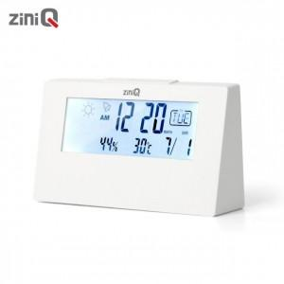

【상세/제작정보】

【인쇄/포장옵션】 | 레이저, 라벨스티커, 풀칼라 / 포장지포장

【공급단가】 | 수량 | 100~ | 300~ | 500~ | 1,000~ | 3,000~
*VAT별도 | 단가 | 4,600원 | 4,360원 | 4,140원 | 4,040원 | 3,970원

【상품 URL】 | https://www.synergygift.co.kr:443/src/goods_detail.php?gdno=46657

